Sheet1
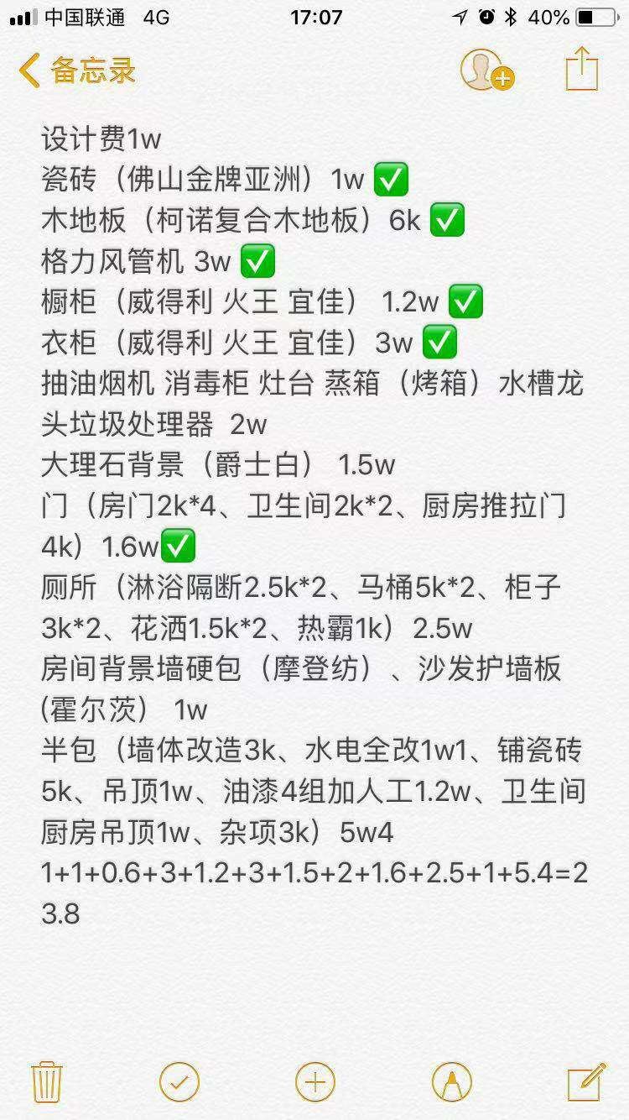
装修成本规划（半包）
序号 | 项目 |  | 数量 | 品牌 | 型号 | 单价 | 总价 | 备注
1 | 装修队半包 |  | 1 | 待定 |  | 65000 | 65000
 | 设计师 |  | 1 | 待定 |  | 10000 | 10000
2 | 整屋柜子定做 |  | 1 | 欧铂丽 |  | 60000 | 60000
5 | 厨房三合一 |  | 1 | 西门子 |  | 9000 | 9000
6 | 挂机空调 |  | 4 | 格力 | 冷静王2代 | 2900 | 11600
7 | 风管机 |  | 1 | 格力 |  | 10000 | 10000
8 | 静音门 |  | 4 | Tata |  | 2500 | 10000
9 | 卫生间 |  | 3 | Tata |  | 2000 | 6000
11 | 床 |  | 2 |  |  | 4500 | 9000
12 | 沙发 |  | 1 |  |  | 7500 | 7500
13 | 客厅地板+卫生间墙面 |  |  | 诺贝尔 |  | 10000 | 10000
14 | 房间地板 |  |  | 柯诺 |  | 10000 | 10000
15 | 电视 |  | 1 | 创维 |  | 5000 | 5000
16 | 餐桌 |  | 1 |  |  | 1500 | 1500
17 | 洗衣机 |  | 1 | 西门子 |  | 3000 | 3000
18 | 刷墙漆 |  | 4 | 芬琳 |  | 1799 | 7200
19 | 小型茶机 |  | 1 |  |  | 2500 | 2500
20 | 小书房在毯 |  | 1 |  | 2米x2米 | 800 | 800
21 | 热水器 |  | 1 |  |  | 3000 | 3000
22 | 窗帘
23 | 开关
24 | 双开门冰箱
25 | 卫浴 |  | 2 | 科勒 |  | 12000 | 24000
26 |  | 沐浴隔断 | 2.5x2
27 |  | 马桶 | 5kx2
28 |  | 柜子 | 3kx2
29 |  | 花洒 | 1.5kx2
30 |  | 热霸 | 1kx2
31 |  |  |  |  |  |  | 265100
32
33
34
35
36
37

